일위대가표
일 위 대 가 표

명 칭 | 규 격 | 수 량 | 단 위 | 재 료 비 |  | 노 무 비 |  | 경 비 |  | 합 계 |  | 비 고
 |  |  |  | 단 가 | 금 액 | 단 가 | 금 액 | 단 가 | 금 액 | 단 가 | 금 액
제 1 호표
지하지장물조사 |  | 1 | M3 |  | - |  | 71,184 |  | - | - | 71,184
보통인부 |  | 0.43 | 인 |  | - | 165,545 | 71,184 |  | - | 165,545 | 71,184


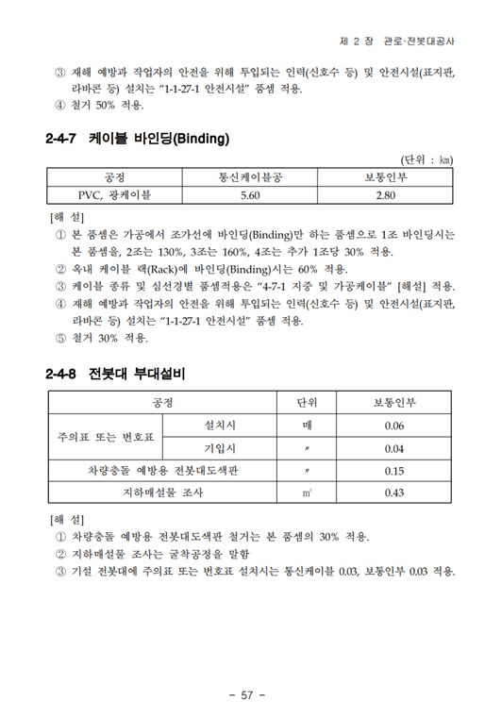

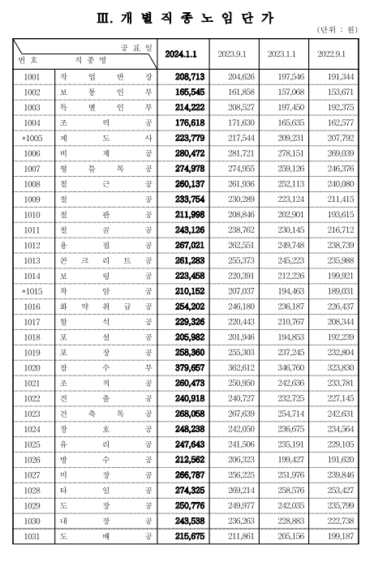

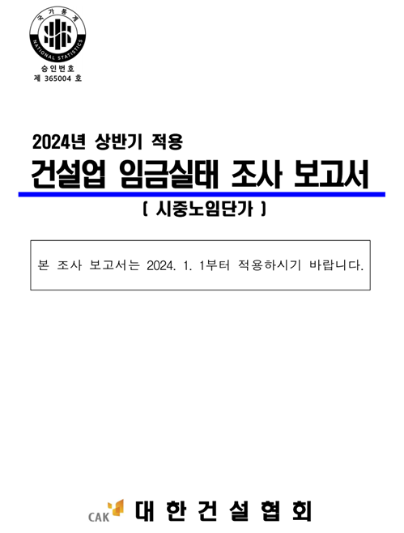

 |  |  |  |  |  |  |  |  |  |  |  |  | 0

